Ασκήσεις
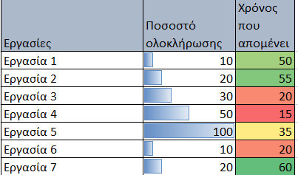
Apply conditional formatting rules, so that:
Anyone achieving more than 100% of their target is shown in green
Anyone achieving less than 100% of their target is shown in red
Anyone achieving exactly 100% of their target is shown in yellow
At column "Markup "
ΗΜΕΡΟΜΗΝΙΑ | ΚΑΤΗΓΟΡΙΑ ΠΡΟΙΟΝΤΟΣ | ΠΩΛΗΣΕΙΣ | ΚΟΣΤΟΣ | ΚΕΡΔΟΣ | MARKUP
2020-01-31 | ΓΡΑΦΙΚΗ ΥΛΗ | 88 | 42 | 46 | 110%
2020-02-29 | ΓΡΑΦΙΚΗ ΥΛΗ | 918 | 404 | 514 | 127%
2020-02-29 | ΕΞΑΡΤΗΜΑΤΑ | 918 | 404 | 514 | 127%
2020-03-31 | ΓΡΑΦΙΚΗ ΥΛΗ | 260 | 234 | 26 | 11%
2020-04-30 | ΓΡΑΦΙΚΗ ΥΛΗ | 174 | 154 | 20 | 13%
2020-05-31 | ΓΡΑΦΙΚΗ ΥΛΗ | 1006 | 433 | 573 | 132%
2020-06-30 | ΓΡΑΦΙΚΗ ΥΛΗ | 91 | 87 | 4 | 5%

Apply conditional formatting to the second column so that it appears as shown in the diagram below:
 | Εργασίες | Ποσοστό ολοκλήρωσης | Χρόνος που απομένει
 | Εργασία 1 | 10 | 50
 | Εργασία 2 | 20 | 55
 | Εργασία 3 | 30 | 20
 | Εργασία 4 | 50 | 15
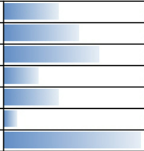
 | Εργασία 5 | 100 | 35
 | Εργασία 6 | 10 | 20
 | Εργασία 7 | 20 | 60

Now apply conditional formatting to the third column so that the values that are above and below the average are formatted differently.

